1-GRAĐ-OBRT. RADOVI
BR. | OPIS STAVKE JED.MJERA | KOLIČINA | JED. CIJENA bez PDV-a | UKUPNA CIJENA bez PDV-a

 | REKONSTRUKCIJA I SANACIJA OBALA U LUCI SAN MARINO – RAB - FAZA 2

1.1. | PRIPREMNI I ZEMLJANI RADOVI
 | U cijeni svakog rada uključena sva potrebna sredstva za rad, režijski troškovi najma alata i prijevoznih sredstava, radne skele, sredstva za osiguranje ljudi, radnih sredstava i samog gradilišta. Pri izvođenju zatrpavanja po izvođenju temelja, materijal koji se koristi za zatrpavanje, obvezatno se nasipava u slojevima max debljine do 30 cm, uz zbijanje svakog sloja do statičkim proračunom ili troškovničkom stavkom predviđene zbijenosti. Zbijenost slojeva koji se zbijaju kontrolirati metodom kružne ploće. Obračun količina iskopa i nasipa u ovom troškovniku vršen je za sve zemljane i šljunčane materijale u sraslom (odn., zbijenom) stanju, ukoliko u pripadajučoj stavki-opisu rada nije izrijekom predviđeno drugačije.
 | Izvođač radova je dužan izvršiti predradnje, pomoćne radnje te dobaviti i upotrijebiti pomoćne materijale i opremu kako bi se osigurala projektirana funkcionalnost i estetika. Izvođač je dužan izraditi plan upravljanja otpadom i sav otpad zbrinuti prema važećim propisima. Izvođač radova se mora pridržavati važećih propisa zaštite na radu.
 | 'U jediničnu cijenu stavki obavezno uključiti sve utovare i odvoze na deponiju predviđenu za tu namjenu sukladno zakonskim propisima bez obzira na udaljenost, sva potrebna razupiranja, osiguranja iskopa od urušavanja, crpljenja vode, deponiranja materijala na gradilišnu deponiju, koeficijente rastresitosti (svi obračuni vršiti će se u sraslom stanju), takse za deponij, nabave i dopreme materijala, razastiranja, zbijanja, valjanja i slično i sve ostale osnovne i pomoćne radove i materijale do potpune funkcionalne gotovosti pojedine stavke - ako opisom stavke nije drugačije određeno.
 | Tijekom izvođenja radova potrebna je stalna prisutnost nadzornog inženjera, čije je obaveza da u cjelosti osigura izvedbu sukladno sa smjernicama općih uvjeta i projekta. Izvođač je dužan u cijenama stavaka uključiti sva potrebna kontrolna ispitivanja kojima je dužan dokazati kvalitetu izvedenih radova sukladno svim uvjetima iz projektne dokumentacije.
1.1.1. | DEMONTAŽE POSTOJEĆIH ELEMENATA
 | Demontaža postojećih elemenata urbane opreme (cvijetnjaka - žardinjera - 10 komada, klupa - 10 komada) i sitnije opreme - koševa za smeće - 4 komada i sl. Obračun za komplet radova sa demontažom odvozom i zbrnjavanjem.
 | komplet | 1.00 |  | kn
1.1.2. | SNIMAK POSTOJEĆIH ELEMENATA INSTALACIJA
 | Na području obuhvata izvedena je instalacija koja se djelomično zadržava (elektro i hidroinstalacija) a djelomično rekonstruira i dorađuje. Predvidjeti snimak izvedenog stanja instalacija na području obuhvata (površina obuhvata cca 3000m²) prije početka izvedbe radova. Stavka uključuje sav potreban rad.
 | komplet | 1.00 |  | kn
1.1.3. | DEMONTAŽE UZ POSTOJEĆI OBJEKT - NADSTREŠNICU
 | Na području obuhvata uz šetnicu prema rajskoj plaži - označeno na nacrtu postojećeg stanja, nalazi se nadstrešnica ispod koje je potrebno izvođenje novog opločenja. U dogovoru s nadležnim službama - uklanja se dio/cijela nadstrešnica za potrebe izvođenja radova uređenja. Stavka uključuje sav potreban rad i materijal.
 | komplet | 1.00 |  | kn
1.1.4. | DEMONTAŽA POSTOJEĆIH MODULA - OBJEKATA
 | Na području obuhvata nalaze se postojeći montažni objekti ) vidi nacrt postojećeg stanja) koje je potrebno demontirati i izmjestiti - sanitarije, objekt lučke upave, uslužni objekt s nadstrešnicom. Sve izvesti u dogovoru s nadležnim službama - predvidjeti po potrebi i njihovo zbrinjavanje. Stavka uključuje sav potreban rad i materijal, odvoz te troskove zbrinjavanja. Za formiranje cijene potrebno je napraviti uvid na licu mjesta u postojeće stanje.
 | komplet | 1.00 |  | kn
1.1.5. | ISKOLČENJE TRASE
 | Iskolčenje trasa na području obuhvat zahvata označeno u projektnoj dokumentaciji kao faza 2. Rad obuhvaća sva geodetska mjerenja, kojima se podaci iz projekta prenose na teren ili s terena u projekte, osiguranje osi iskolčene trase, profiliranje, obnavljanje i održavanje iskolčenih oznaka na terenu za sve vrijeme građenja, odnosno do predaje radova investitoru. Jediničnom cijenom uključen je sav potreban materijal i troškovi prijevoza vezani uz rad. Obračun se vrši po m² iskolčene površine.
 | m² | 2950.00 |  | kn
1.1.6. | ISPITIVANJE PODLOGE
 | Prije izvedbe nosivog sloja od mehanički zbijenog zrnatog kamenog materijala (tamponskog sloja) potrebno je utvrditi kvalitetu podloge propisanim i navedenin ispitivanjima. Ispitivanja je potrebno ponoviti u slučaju dužeg zastoja u izvedbi, nepovoljnih meteoroloških prilika i drugih događaja koji mogu negativno utjecati na kvalitetu podloge. Nasip i konstrukcija koji su podloga za završne slojeve obrade partera trebaju biti izvedeni prema profilima i visinskim kotama iz projekta i propisanim nagibima kosina. Provode se najmanje sljedeća ispitivanja: - ispitivanje modula stišljivosti, na svakih 200 m2 (8 ispitivanja), - ispitivanje stupnja zbijenosti volumetrom, na svakih 200 m2 (8 ispitivanja), - ispitivanje granulometrijskog sastava, na svakih 1000 m2 (2 ispitivanja), - ispitivanje ravnosti površine letvom duljine 4 m. Podloga nasipa – posteljica prije izvedbe tamponskog sloja mora imati modul zbijenosti njamanje Me ≥ 40 MN/m2. Tamponski sloj mora imati modul zbijenosti njamanje Me ≥ 60 MN/m2.
 | komplet | 1.00 |  | kn
1.1.7. | ISKOP MATERIJALA
 | Iskop materijala debljine sloja cca 20-30 cm na području zahvata u slučaju da nije moguće postići predviđene visinske kote sukladno projektu ili podloga nije zadovoljavajuća. Predviđa se površina od cca 600m². Strojni iskop i profiliranje terena bez obzira na kategoriju materijala izvesti prema geometriji i nagibima iz projekta, s guranjem u stranu i utovarom u kamion. Visinske kote provjeriti u arhitektonskom projektu. Zahtijeva se postizanje točnosti iskopa od +/-1,0 cm na 1,0 m duljine. Tehnologiju izvedbe iskopa potrebno je prilagoditi stanju na terenu, a ovisno o vrsti tla. Stavka obuhvaća: iskop, utovar na transporter, deponiranje materijala iz iskopa na deponij. Materijal se utovaruje i odvozi u najbližu odgovarajuću građevinu ili uređaj u odnosu na mjesto nastanka otpada, uzimajući u obzir gospodarsku učinkovitost i prihvatljivost za okoliš. Stavka uključuje sva potrebna sredstva, materijal i rad. U cijeni rada uključen i trošak deponiranja građevnog materijala. Obračun po m³ iskopanog materijala u sraslom stanju bez obzira na kategoriju.
...
1.3.3. | PREFABRICIRANE ARMIRANO-BETONSKE PASICE
 | m' | 262.00 |  | kn
 | prefabricirane betonske pasice dim. 120x15x8cm
 | m' | 4.00 |  | kn
1.3.4. | PREFABRICIRANI ARMIRANO-BETONSKI RUBNJACI
 | Izrada, dobava i postava prefabriciranih armirnano-betonskih rubnjaka,a koje se izrađuju u sivom cementu 42,5 N i agregatom uniformirane boje vapnenačkog porijekla. Veličina zrna agregata koji se ugrađuje u ploče 0-8 mm. Obrada rubnjaka, odnosno svi vidljivi dijelovi izvode se u varijanti štokovano/četkano, sve u istoj recepturi i nijansi boje. Ovaj način obrade rubnjacima daje i završni izgled površine koji zadovoljava uvjet protukliznosti koji se traži za vanjske površine. Nakon površinske obrade proizvoda, rubnjaci se zaštićuju - premazuju (špricaju) impregnacijom na bazi Silan -Siloxana ili jednakovrijedan. Impregncija štiti površinu od iscvjetavanja betona, vode i smrzavanja. Sredstvo ne smije sadržavati otapala, mora biti bistro i ne smije biti ljepljivo. Prefabricirani betonski rubnjaci se izrađuju sa dodatkom superplastifikatora koji postiže visoku redukciju vode u betonu, te time beton postiže visoku tlačnu i savojnu čvrstoću. Prilikom izrade ploče se armiraju alkalno otpornim staklenim vlaknima.
 | Armirano betonski rubnjaci se polažu na unaprijed istamponiranu i zbijenu podlogu, u sloj polusuhog cementnog morta, u prosječnoj debljini 8-10cm, sa potrebnim ljepljenjem na cementnu bujaku. Polaganje se vrši strojno pomoću vakuma, koji se ''kači'' na radni stroj (bager) te se njima polažu elementi na terenu. Sve iznad navedeno uključiti u jediničnu cijenu po m'.
 | U cijenu stavke uključiti izradu, dobavu i ugradnju, završnu obradu, te uključiti sav potreban rad i materijal prema opisu u troškovniku, oplate, armature, premaze, obrade, kao i sve dodatne radove i materijale potrebne da se izradi kompletna stavka kao oblikovna i funkcionalna cjelina, postav i pripasavanje, sav pomoćni materijal sa svom pripadajućom opremom, te pribavljanje svih potrebnih proračuna i atesta.
 | Navedene su stvarne neto ugrađene količine. U jediničnu cijenu obračunati sav potreban višak/otpad potreban zbog eventualnog rezanja, krojenja, pripasivanja i sl. Vidi nacrte uređenja okoliša.
 | prefabricirani armirano-betonski rubnjaci - dim.200x40x18cm ( na mjestim gdje je potrebno dignuti elemente za postavu stupova rasvjete)
 | m | 4.0 |  | kn
 | 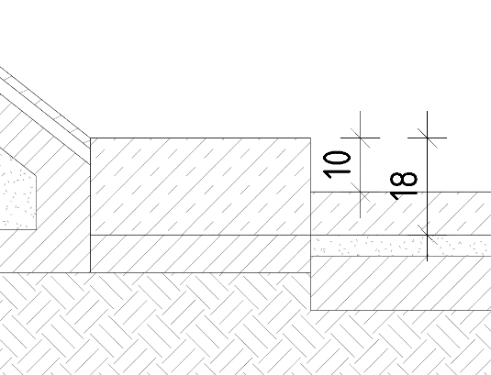
 | prefabricirani armirano-betonski rubnjaci - dim.200x15x18cm (stvarnih 72m)
 | m | 80.0 |  | kn
 | 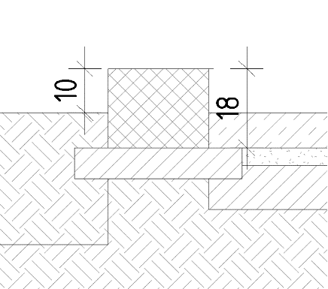
1.3.5. | PREFABRICIRANI ARMIRANO-BETONSKI L-ELEMENT RUBA RIVE
 | Izrada, dobava i postava prefabriciranih armirano-betonskih L-elemenata ruba rive dim.200x70x45cm, debljine 12cm, a koji se izrađuju u sivom cementu 42,5 N i agregatom uniformirane boje vapnenačkog porijekla. Veličina zrna agregata koji se ugrađuje 0-8 mm. Površinska obrada elemenata, samo vidljivi dijelovi, izvodi se u varijanti štokovano/četkano, sve u istoj recepturi i nijansi boje. Ovaj način obrade elementima daje i završni izgled površine koji zadovoljava uvjet protukliznosti koji se traži za vanjske površine. Nakon površinske obrade proizvoda, elementi se zaštićuju - premazuju (špricaju) impregnacijom na bazi Silan-Siloxana ili jednakovrijedan. Impregncija štiti površinu od iscvjetavanja betona, vode i smrzavanja. Sredstvo ne smije sadržavati otapala, mora biti bistro i ne smije biti ljepljivo. Prefabricirani betonski elementi se izrađuju sa dodatkom superplastifikatora koji postiže visoku redukciju vode u betonu, te time beton postiže visoku tlačnu i savojnu čvrstoću. Prilikom izrade ploče se armiraju alkalno otpornom staklenom mrežom (količinu mreže ovisno o opterećenjima na pločama proračunava izvođač, odnosno ovlašteni inženjer).
 | Elementi se postavljaju na unaprijed istamponiranu i zbijenu podlogu, u sloj polusuhog cementnog morta, u prosječnoj debljini 8-10cm, sa potrebnim ljepljenjem na cementnu bujaku. Polaganje se vrši strojno pomoću vakuma, koji se ''kači'' na radni stroj (bager) te se njima polažu elementi na terenu. Sve iznad navedeno uključiti u jediničnu cijenu po m'.
 | Elementi se po potrebi sidre u AB zid/rub rive. Sidrenje i sve potrebno za isto uključeno u jediničnu cijenu po m'.
 | U cijenu stavke uključiti izradu, dobavu i ugradnju, završnu obradu, te uključiti sav potreban rad i materijal prema opisu u troškovniku, oplate, armature, premaze, obrade, kao i sve dodatne radove i materijale potrebne da se izradi kompletna stavka kao oblikovna i funkcionalna cjelina, postav i pripasavanje, sav pomoćni materijal sa svom pripadajućom opremom, te pribavljanje svih potrebnih proračuna i atesta.
 | Navedene su stvarne neto ugrađene količine. U jediničnu cijenu obračunati sav potreban višak/otpad potreban zbog eventualnog rezanja, krojenja, pripasivanja i sl. Vidi nacrte uređenja okoliša. Predlaže se napraviti izmjeru na gradilištu prije izrade!
 | prefabricirani armirano-betonski L-element ruba rive - dim.65x45x12cm
 | m' | 23.00 |  | kn
 | 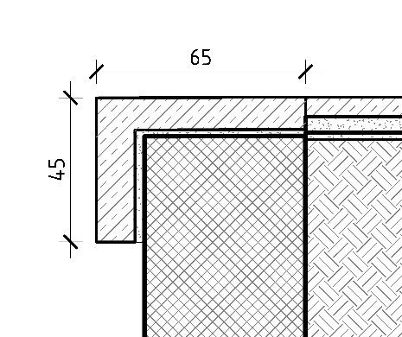
 | prefabricirani armirano-betonski L-element ruba rive - dim.70x45x12cm
 | m' | 43.00 |  | kn
 | 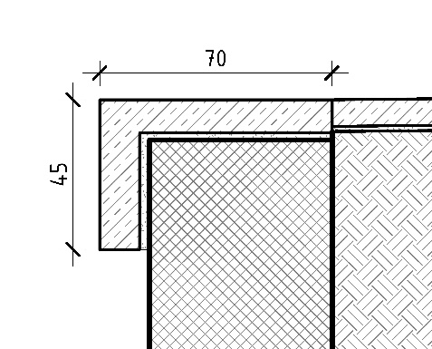
 | prefabricirani armirano-betonski element ruba rive 2 x L- dim.62x45x12cm i 65x27x12cm
 | m' | 16.00 |  | kn
 | 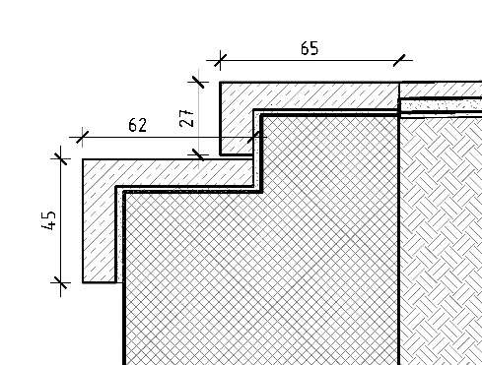
 | prefabricirani armirano-betonski element ruba rive 2 x L- dim.62x45x12cm i 70x32x12cm
 | m' | 75.00 |  | kn
 | 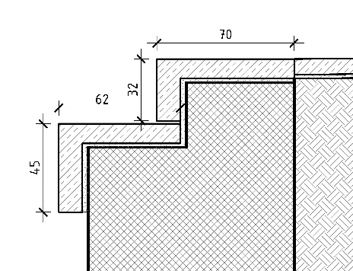
 | prefabricirani armirano-betonski element ruba rive dim.70x12cm
 | m' | 11.00 |  | kn
 | prefabricirani armirano-betonski element ruba rive dim.55x12cm
 | m' | 20.00 |  | kn
1.3.6. | PREFABRICIRANE ARMIRANO-BETONSKE OKAPNICE ŽARDINJERA
 | Izrada, dobava i postava prefabriciranih betonskih i armirnanobetonskih okapnica dim. 200x15x10 cm,a koje se izrađuju u sivom cementu 42,5 N i agregatom uniformirane boje vapnenačkog porijekla. Veličina zrna agregata koji se ugrađuje u ploče 0-8 mm. Obrada okapnica, odnosno svi vidljivi dijelovi izvode se u varijanti štokovano/četkano, sve u istoj recepturi i nijansi boje. Ovaj način obrade okapnicamaa daje i završni izgled površine koji zadovoljava uvjet protukliznosti koji se traži za vanjske površine. Nakon površinske obrade proizvoda, okapnice se zaštićuju - premazuju (špricaju) impregnacijom na bazi Silan-Siloxana ili jednakovrijedan. Impregncija štiti površinu od iscvjetavanja betona, vode i smrzavanja. Sredstvo ne smije sadržavati otapala, mora biti bistro i ne smije biti ljepljivo. Prefabricirane betonske okapnice se izrađuju sa dodatkom superplastifikatora koji postiže visoku redukciju vode u betonu, te time beton postiže visoku tlačnu i savojnu čvrstoću. Prilikom izrade ploče se armiraju alkalno otpornim staklenim vlaknima.
 | Okapnice se postavljaju na betoniranu podlogu, u sloj fleksibilnog ljepila i mašinskog pijeska, u prosječnoj debljini 2-3cm. Polaganje se vrši ručno. Sve iznad navedeno uključiti u jediničnu cijenu po m'
 | U cijenu stavke uključiti izradu, dobavu i ugradnju, završnu obradu, te uključiti sav potreban rad i materijal prema opisu u troškovniku, oplate, armature, premaze, obrade, kao i sve dodatne radove i materijale potrebne da se izradi kompletna stavka kao oblikovna i funkcionalna cjelina, postav i pripasavanje, sav pomoćni materijal sa svom pripadajućom opremom, te pribavljanje svih potrebnih proračuna i atesta.
 | Navedene su stvarne neto ugrađene količine. U jediničnu cijenu obračunati sav potreban višak/oprad potreban zbog eventualnog rezanja, krojenja, pripasivanja i sl. Vidi nacrte uređenja okoliša.
 | prefabricirne armirano-betonske okapnice žardinjera - dim.200x15x10cm
 | m' | 33.40 |  | kn
 | 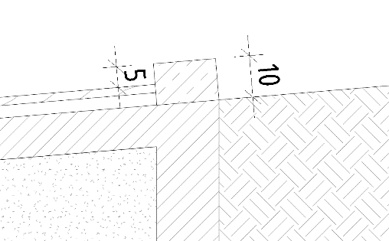
1.3.7. | PREFABRICIRANA ARMIRANO-BETONSKA KLUPA
 | Izrada, dobava i postava prefabriciranih armirano-betonskih klupa dim. 50x50cm, dužine 200cm, a koje se izrađuju u sivom cementu 42,5 N i agregatom uniformirane boje vapnenačkog porijekla. Veličina zrna agregata koji se ugrađuje u klupe 0-4 i 0-8 mm. Površinska obrada armirano betonske klupe odnosno njihov vidljivi dio obrađuju se u završnoj obradi ''polirani beton''. Poliranje vidljivog dijela površine vrši se u tri faze poliranja, od grube faze poliranja do potpunog sjaja, koji ujedno betonu daje i završni izgled površine. Nakon površinske obrade proizvoda, klupe se zaštićuju - premazuju (špricaju) impregnacijom na bazi Silan -Siloxana ili jednakovrijedan. Impregncija štiti površinu od iscvjetavanja betona, vode i smrzavanja. Sredstvo ne smije sadržavati otapala, mora biti bistro i ne smije biti ljepljivo. Prefabricirane armirano betonske klupe se izrađuju sa dodatkom superplastifikatora koji postiže visoku redukciju vode u betonu, te time beton postiže visoku tlačnu i savojnu čvrstoću i ekspanditora koji spriječava prekomjerno skupljanje betona u fazi sazrijevanja betona.
 | Za postavu prefabricirane armirano betonske klupe koriste se nivelatori koji služe za niveliranje proizvoda na terenu.
 | U cijenu stavke uključiti izradu, dobavu i ugradnju, završnu obradu, te uključiti sav potreban rad i materijal prema opisu u troškovniku, oplate, armature, premaze, obrade, kao i sve dodatne radove i materijale potrebne da se izradi kompletna stavka kao oblikovna i funkcionalna cjelina, postav i pripasavanje, sav pomoćni materijal sa svom pripadajućom opremom, te pribavljanje svih potrebnih proračuna i atesta.
 | prefabricirane armirano-betonske klupe dim. 50x50x200cm
 | m' | 28.0 |  | kn
 | 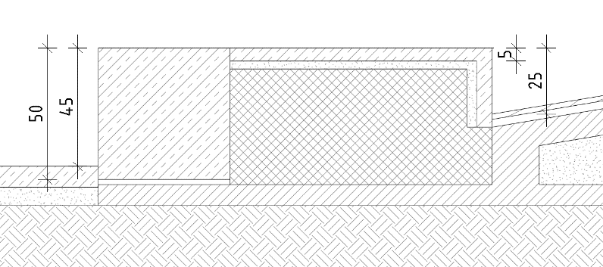
1.3.8. | OBLOGA AB KLUPA
 | Izrada, dobava i postava prefabriciranih armirano-betonskih elemenata - ploča debljine 5cm kojima se oblaže AB dio klupa, a koje se izrađuju u sivom cementu 42,5 N i agregatom uniformirane boje vapnenačkog porijekla. Veličina zrna agregata koji se ugrađuje u klupe 0-4 i 0-8 mm. Površinska obrada armirano betonske klupe odnosno njihov vidljivi dio obrađuju se u završnoj obradi ''polirani beton''. Poliranje vidljivog dijela površine vrši se u tri faze poliranja, od grube faze poliranja do potpunog sjaja, koji ujedno betonu daje i završni izgled površine. Nakon površinske obrade proizvoda, klupe se zaštićuju - premazuju (špricaju) impregnacijom na bazi Silan -Siloxana. Impregncija štiti površinu od iscvjetavanja betona, vode i smrzavanja. Sredstvo ne smije sadržavati otapala, mora biti bistro i ne smije biti ljepljivo. Prefabricirane armirano betonske klupe se izrađuju sa dodatkom superplastifikatora koji postiže visoku redukciju vode u betonu, te time beton postiže visoku tlačnu i savojnu čvrstoću i ekspanditora koji spriječava prekomjerno skupljanje betona u fazi sazrijevanja betona.
 | U cijenu stavke uključiti izradu, dobavu i ugradnju, završnu obradu, te uključiti sav potreban rad i materijal prema opisu u troškovniku, oplate, armature, premaze, obrade, kao i sve dodatne radove i materijale potrebne da se izradi kompletna stavka kao oblikovna i funkcionalna cjelina, postav i pripasavanje, sav pomoćni materijal sa svom pripadajućom opremom, te pribavljanje svih potrebnih proračuna i atesta.
 | obloga sjedećih površina pločama debljine 5cm
 | m² | 3.0 |  | kn
1.3.9. | PREFABRICIRANI ARMIRANO-BETONSKI KOŠ ZA OTPATKE
 | Izrada, dobava i postava prefabriciranih armirano-betonskih koševa za otpatke dim. 50x50cm, visive 90cm, a koje se izrađuju u sivom cementu 42,5 N i agregatom uniformirane boje vapnenačkog porijekla. Veličina zrna agregata koji se ugrađuje u klupe 0-4 i 0-8 mm. Površinska obrada armirano betonske klupe odnosno njihov vidljivi dio obrađuju se u završnoj obradi ''polirani beton''. Poliranje vidljivog dijela površine vrši se u tri faze poliranja, od grube faze poliranja do potpunog sjaja, koji ujedno betonu daje i završni izgled površine. Nakon površinske obrade proizvoda, klupe se zaštićuju - premazuju (špricaju) impregnacijom na bazi Silan -Siloxana ili jednakovrijedan. Impregncija štiti površinu od iscvjetavanja betona, vode i smrzavanja. Sredstvo ne smije sadržavati otapala, mora biti bistro i ne smije biti ljepljivo. Prefabricirani armirano betonski koševi za otpatke se izrađuju sa dodatkom superplastifikatora koji postiže visoku redukciju vode u betonu, te time beton postiže visoku tlačnu i savojnu čvrstoću i ekspanditora koji spriječava prekomjerno skupljanje betona u fazi sazrijevanja betona. Sa gornje strane postavlja se poklopac od brušenog inoxa sa otvorom za bacanje otpada.
 | U cijenu stavke uključiti izradu, dobavu i ugradnju, završnu obradu, te uključiti sav potreban rad i materijal prema opisu u troškovniku, oplate, armature, premaze, obrade, kao i sve dodatne radove i materijale potrebne da se izradi kompletna stavka kao oblikovna i funkcionalna cjelina, postav i pripasavanje, sav pomoćni materijal sa svom pripadajućom opremom.
 | prefabricirani armirano-betonski koš za otpatke dim. 50x50x90cm
 | kom | 4.0 |  | kn
...

